Hoja1
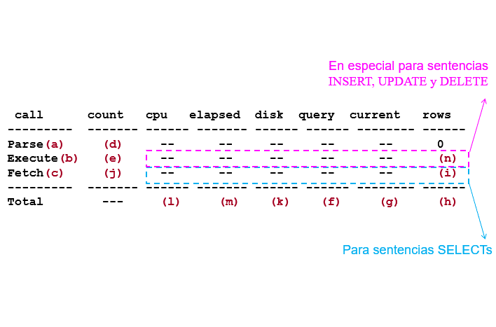
Bajo la muestra 1: 1000 datos de empleado se obtvieron los siguientes resultados

 | Parametros |  |  |  |  |  | Tasas |  |  | Tiempo
Consulta | F | G | H | I | J | K | (f+g)/(h) | (i)/(j) | (k)/(f+g)
A | 2983 | 0 | 1000 | 1000 | 68 | 0 | 2.983 | 14.705882353 | 0 | 0:00:03
B | 250723 | 0 | 1000 | 1000 | 68 | 0 | 250.723 | 14.705882353 | 0 | 0:00:04
C | 8952 | 0 | 1000 | 1000 | 68 | 0 | 8.952 | 14.705882353 | 0 | 0:00:12

Bajo la muestra 2: 10000 datos de empleado se obtvieron los siguientes resultados

 | Parametros |  |  |  |  |  | Tasas |  |  | Tiempo
Consulta | F | G | H | I | J | K | (f+g)/(h) | (i)/(j) | (k)/(f+g)
A | 2983 | 0 | 10000 | 10000 | 668 | 0 | 0.2983 | 14.97005988 | 0 | 0:00:05
B | 889898 | 0 | 10000 | 10000 | 668 | 0 | 88.9898 | 14.97005988 | 0 | 0:00:04
C | 8952 | 0 | 10000 | 10000 | 668 | 0 | 0.8952 | 14.97005988 | 0 | 0:00:12

Bajo la muestra 3: 100000 datos de empleado se obtvieron los siguientes resultados

 | Parametros |  |  |  |  |  | Tasas |  |  | Tiempo
Consulta | F | G | H | I | J | K | (f+g)/(h) | (i)/(j) | (k)/(f+g)
A | 2983 | 0 | 100000 | 100000 | 6668 | 0 | 0.02983 | 14.9970006 | 0 | 0:00:00
B | 7675527 | 0 | 100000 | 100000 | 6668 | 0 | 76.75527 | 14.9970006 | 0 | 0:00:06
C | 8952 | 0 | 100000 | 100000 | 6668 | 0 | 0.08952 | 14.9970006 | 0 | 0:00:10

Bajo la muestra 4: 1000000 datos de empleado se obtvieron los siguientes resultados

 | Parametros |  |  |  |  |  | Tasas |  |  | Tiempo
Consulta | F | G | H | I | J | K | (f+g)/(h) | (i)/(j) | (k)/(f+g)
A | 2983 | 0 | 1000000 | 1000000 | 66668 | 0 | 0.002983 | 14.999700006 | 0 | 0:00:04
B | 75203595 | 0 | 1000000 | 1000000 | 66668 | 0 | 75.203595 | 14.999700006 | 0 | 0:00:06
C | 8952 | 0 | 1000000 | 1000000 | 66668 | 0 | 0.008952 | 14.999700006 | 0 | 0:00:10

